界面&功能
称号系统 |  |  |  |  |  | 功能规则

 | 功能入口

 | 1.主界面点击【称号】图标进入

 | 称号界面
1
3
4
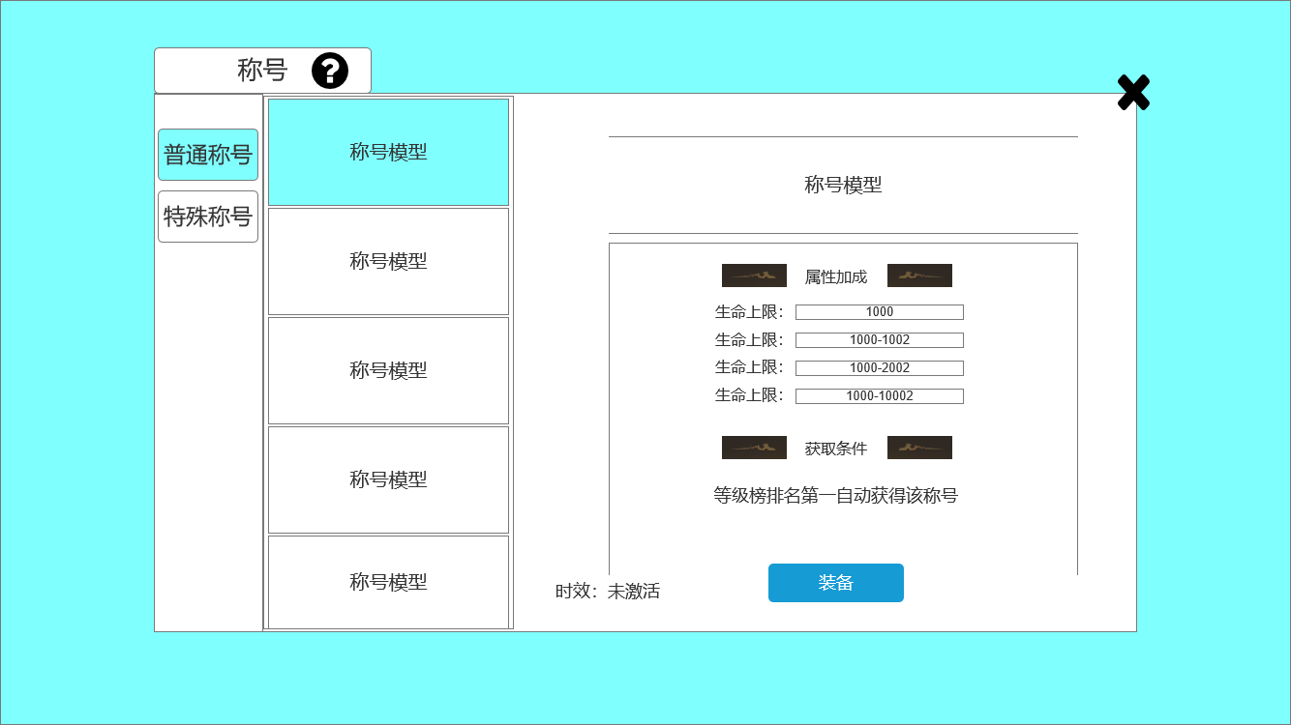
2
 |  | 1、标题、说明 |  |  |  |  | 1、标题、说明
 |  | ▶ | 左侧显示功能名称 |  |  |  | ▶ | 左侧显示功能名称
 |  | ▶ | 说明按钮：点击后打开文本说明弹窗 |  |  |  | ▶ | 说明按钮：点击后打开文本说明弹窗
 |  | 2、功能子页签 |  |  |  |  | 2、功能子页签
 |  | ▶ | 【普通称号】、【特殊称号】子页签，两种称号的界面结构相同，只有称号不同。 |  |  |  | ▶ | 点击后，切换打开对应页签
5
 |  | ▶ | 有选中和未选中状态 |  |  |  | ▶ | 有选中和未选中状态
6
 |  | 3、称号模型（已提）和底框 |  |  |  |  | 3、称号模型（已提）和底框
 |  | ▶ | 底框如右图 |  |  |  | ▶ | 底框如右图
 |  | ▶ | 底框为上下两条发光的线，中间最亮，越到两侧越暗，直至消失 |  |  |  | ▶ | 底框为上下两条发光的线，中间最亮，越到两侧越暗，直至消失
10
7
 |  | 4、关闭按钮 |  |  |  |  | 4、关闭按钮
 |  | ▶ | 点击后关闭界面 |  |  |  | ▶ | 点击后关闭界面
 |  | 5.小标题旁的装饰 |  |  |  |  | 5.小标题旁的装饰
8
 |  | ▶ | 示例如右图 |  |  |  | ▶ | 示例如右图
 |  | 6、属性加成词条 |  |  |  |  | 6、属性加成词条
 |  | ▶ | 左为加成的种类，右为加成数值（数值为单独的数字或范围） |  |  |  | ▶ | 左为加成的种类，右为加成数值（数值为单独的数字或范围）
 |  | 7、小标题 |  |  |  |  | 7、小标题
11
9
 |  | ▶ | 【属性加成】、【获取条件】小标题 |  |  |  | ▶ | 【属性加成】、【获取条件】小标题
 |  | 8、获取条件详情 |  |  |  |  | 8、获取条件详情
 |  | ▶ | 文字描述，展示该称号获取的条件 |  |  |  | ▶ | 文字描述，展示该称号获取的条件
 |  | 9、底框 |  |  |  |  | 9、底框
 |  | ▶ | 如右图 | 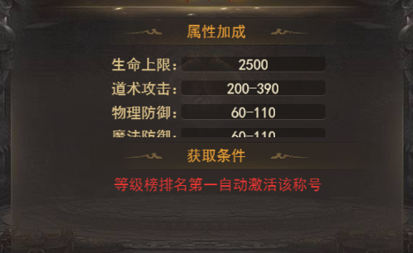 |  |  | ▶ | 如右图
 | 无选框标示界面 | ▶ | 装备按钮：有选中和未选中效果 |  |  |  | ▶ | 装备按钮：有选中和未选中效果
 |  | 10、称号页签 |  |  |  |  | 10、称号页签
 |  | ▶ | 展示小的称号模型 |  |  |  | ▶ | 展示小的称号模型
 |  | ▶ | 有选中和未选中状态 |  |  |  | ▶ | 有选中和未选中状态
 |  | 11、时效 |  |  |  |  | 11、时效
 |  | ▶ | 文字描述，展示该称号是否获取 |  |  |  | ▶ | 文字描述，展示该称号是否获取
 |  |  |  |  |  |  | ▶ | 有三种：未激活、未穿戴、已穿戴

参考界面
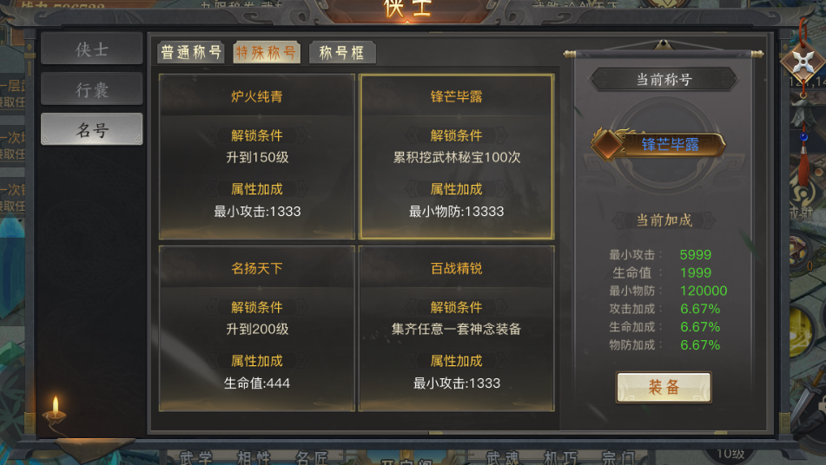
参考图

 | 参考游戏—37王者之心2

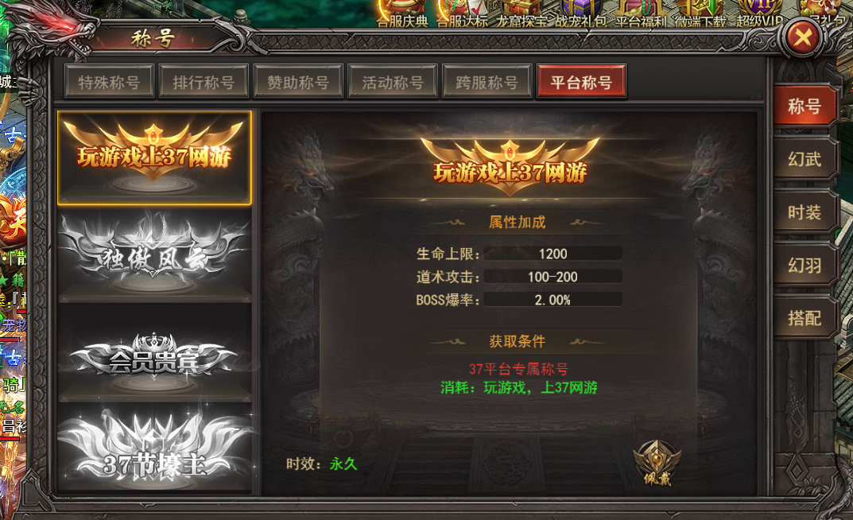

 |  | 圣装主界面

美需
UI需求

 | 序号 | 类型 | 对应界面 | 内容 | 功能需求 | 策划建议 | 美术资源定稿 存档路径（美术填写） | 参考界面
 | 1 | UI | 称号界面 | 称号框：使用类似羽翼展开的样式 | 头像框需要区分出不同华丽程度的样式 |  |  | 
 | 2 | UI | 称号界面 | 称号框：使用类似羽翼展开的样式 | 头像框需要区分出不同华丽程度的样式 |  |  | 
 | 3 | UI | 称号界面 | 称号框：使用类似羽翼展开的样式 | 头像框需要区分出不同华丽程度的样式 |  |  | 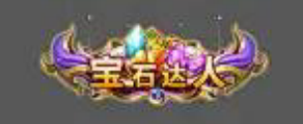
 | 4 | UI | 称号界面 | 称号框：使用类似羽翼展开的样式 | 头像框需要区分出不同华丽程度的样式 |  |  | 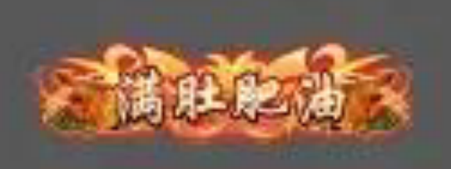
 | 5 | UI | 称号界面 | 称号框：使用类似羽翼展开的样式 | 头像框需要区分出不同华丽程度的样式 |  |  | 
 | 6 | UI | 称号界面 | 称号框：使用类似羽翼展开的样式 | 头像框需要区分出不同华丽程度的样式 |  |  | 
 | 7 | UI | 称号界面 | 称号框：使用类似羽翼展开的样式 | 头像框需要区分出不同华丽程度的样式 |  |  | 
 | 8 | UI | 称号界面 | 称号框：使用类似羽翼展开的样式 | 头像框需要区分出不同华丽程度的样式 |  |  | 
 | 9 | UI | 称号界面 | 称号框：使用类似羽翼展开的样式 | 头像框需要区分出不同华丽程度的样式 |  |  | 
 | 10 | UI | 称号界面 | 称号框：使用类似羽翼展开的样式 | 头像框需要区分出不同华丽程度的样式 |  |  | 
 | 11 | UI | 称号界面 | 称号框：使用类似羽翼展开的样式 | 头像框需要区分出不同华丽程度的样式 |  |  | 

其他美术需求

 | 序号 | 类型 | 对应界面 | 内容 | 功能需求 | 策划建议 | 美术资源定稿 存档路径（美术填写） | 参考图
 | 1 | ICON | 入口图标 | 称号图标，如图1，图标左右两边类似翅膀，中间是宝石，上方是王冠，下方要有文字“称号” |  |  |  |  | 

